换标表格
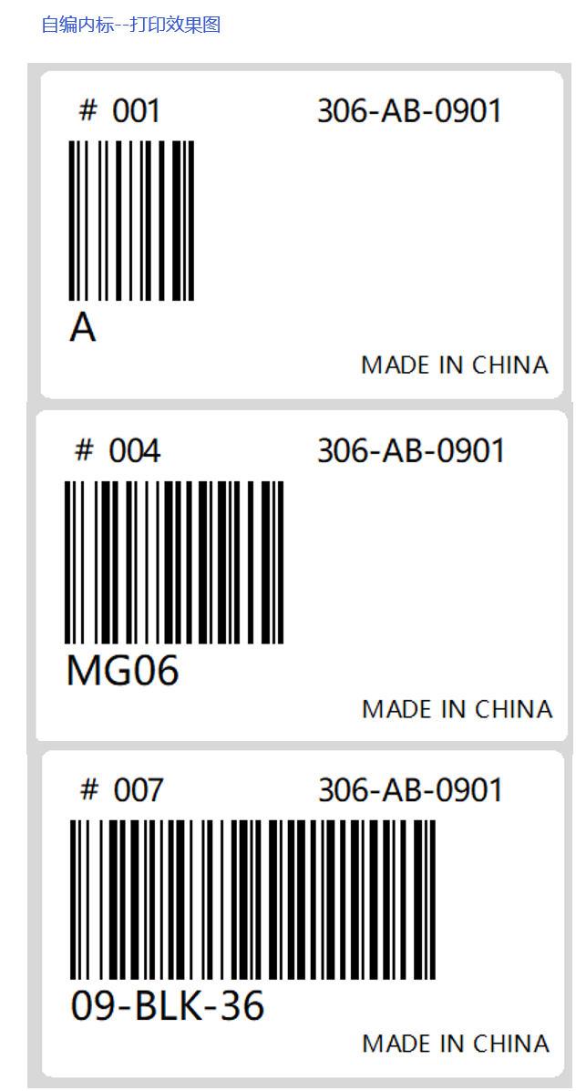
NO. | 自编内标 | 亚马逊FNSKU | 产品标题 | 数量 | 自编货件号
001 | 1XZWY-ZJ-5c | X000XUYQPR | 21XZWY-ZJ-5color-FBA-JPE | 100 | 182-BT-0314 | 501
002 | 1YS-085-5co | X000XUYOQ3 | 21YS-085-5color-FBA-JPE | 99 | 182-BT-0314
003 | 3HK-8021-10 | X0012Q227P | 23HK-8021-10color-FBA-JPE | 92 | 182-BT-0314
004 | 1WNL-22-10c | X000YCV3BJ | 21WNL-22-10color-FBA-JPE | 100 | 182-BT-0314
005 | 1SZWP-01NS- | X000WMUE7P | 21SZWP-01NS-10color-FBA-JPE | 110 | 182-BT-0314

说明 | 此列为自编内标，可自行设定，方便自己识别即可。 （只可用数字，英文和"-", 其他字符不支持。） 自编内标要简短，太长生成的条码会超出标签纸，扫码枪无法识别。 | 此列填定亚马逊FNSKU 要和自编内标一一对应 | 此列为产品标题，文字可以在亚马逊后台复制。 | 标签数量 （数量一定要和实际出货数量一致，否则会影响换标效率。） | 此列为自编货件号。注意:当天如果发多个货件，自编货件号需区分开， 比如: 306-AB-0901A 306-AB-0901B 306-AB-0901C 306-AB-0902 306-AB-0903 | 306--固定编号 AB--一般用客户公司名缩写 0901--一般为当 天或接近的日期 自编货件号与亚马逊货件编号一一对应，不可重复。

装箱明细单
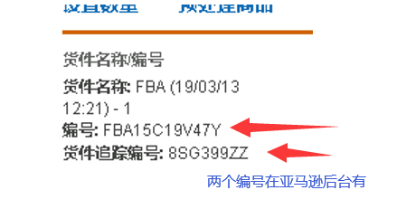
自编货件号 | 182-BT-0314 7箱
编号 | FBA15DCKCDDD
货件追踪编号 | 4VOYZRKI
FBA仓库编号 | KIX4

箱号 | 自编内标 | FNSUK(亚马逊内标) | 数量
Ja-1 | 1WNL-22-10c | X000YCV3BJ | 55

Ja-2 | 1WNL-22-10c | X000YCV3BJ | 45
Ja-2 | 1SZWP-01NS- | X000WMUE7P | 10

Ja-3 | 3HK-8021-10 | X0012Q227P | 55

Ja-4 | 1SZWP-01NS- | X000WMUE7P | 50

Ja-5 | 1SZWP-01NS- | X000WMUE7P | 50

Ja-6 | 1XZWY-ZJ-5c | X000XUYQPR | 50
Ja-6 | 3HK-8021-10 | X0012Q227P | 37

Ja-7 | 1XZWY-ZJ-5c | X000XUYQPR | 50
Ja-7 | 1YS-085-5co | X000XUYOQ3 | 99

发票
INVOICE
 |  |  |  | ADDRESS(地址):

Item No. | Description of Goods（品名中英） |  | Quantity（数量） | Unit price（单价） | Amount （总计） | Material（材质） | USE(用途) | Picture（图片） | 日元售价 | 产品ASIN | 固定税率 | 单件税金JPY | 日元汇率 | 单件税金RMB | 小计
 |  |  |  |  |  | 中英文材质 |  |  |  |  |  | 申报X固定税率
182-BT-0314 1箱 | socks | 袜子 | 55 | JPY 312 |  | 78%cotton+22%polyester 78%棉+22%涤纶 | 穿着 |  | 2080 | B09BFLP7DH | 20% | JPY 62 | 0.053 | 3.31 | 181.90
182-BT-0314 2箱 | socks | 袜子 | 45 | JPY 312 |  | 78%cotton+22%polyester 78%棉+22%涤纶 | 穿着 |  | 2080 | B09BFLP7DH | 20% | JPY 62 | 0.053 | 3.31 | 148.82
 | socks | 袜子 | 10 | JPY 327 |  | 78%cotton+22%polyester 78%棉+22%涤纶 | 穿着 |  | 2180 | B08RRVYJLJ | 20% | JPY 65 | 0.053 | 3.47 | 34.66
182-BT-0314 3箱 | socks | 袜子 | 55 | JPY 327 |  | 78%cotton+22%polyester 78%棉+22%涤纶 | 穿着 |  | 2180 | B0BQ9BQHNF | 20% | JPY 65 | 0.053 | 3.47 | 190.64
182-BT-0314 4箱 | socks | 袜子 | 50 | JPY 327 |  | 78%cotton+22%polyester 78%棉+22%涤纶 | 穿着 |  | 2180 | B08RRVYJLJ | 20% | JPY 65 | 0.053 | 3.47 | 173.31
182-BT-0314 5箱 | socks | 袜子 | 50 | JPY 327 |  | 78%cotton+22%polyester 78%棉+22%涤纶 | 穿着 |  | 2180 | B08RRVYJLJ | 20% | JPY 65 | 0.053 | 3.47 | 173.31
182-BT-0314 6箱 | socks | 袜子 | 50 | JPY 240 |  | 78%cotton+22%polyester 78%棉+22%涤纶 | 穿着 | 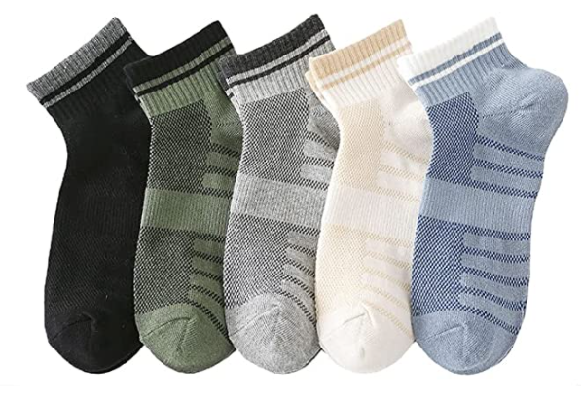 | 1599 | B0967KXVHH | 20% | JPY 48 | 0.053 | 2.54 | 127.12
 | socks | 袜子 | 37 | JPY 327 |  | 78%cotton+22%polyester 78%棉+22%涤纶 | 穿着 |  | 2180 | B0BQ9BQHNF | 20% | JPY 65 | 0.053 | 3.47 | 128.25
182-BT-0314 7箱 | socks | 袜子 | 50 | JPY 240 |  | 78%cotton+22%polyester 78%棉+22%涤纶 | 穿着 |  | 1599 | B0967KXVHH | 20% | JPY 48 | 0.053 | 2.54 | 127.12
 | socks | 袜子 | 99 | JPY 255 |  | 78%cotton+22%polyester 78%棉+22%涤纶 | 穿着 | 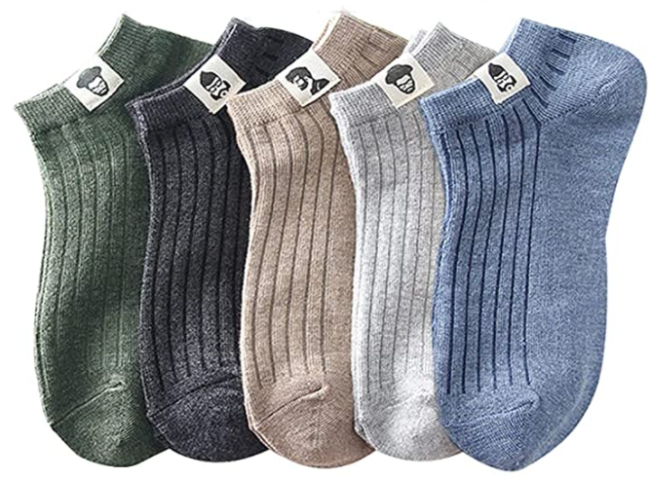 | 1699 | B0967H97WX | 20% | JPY 51 | 0.053 | 2.70 | 267.44
 |  |  |  | 日元申报（不低于真实售价15%），提供真实链接审核。故意调低售价，低申报的货不接， |  | 材质中英文填写，不能笼统材质 竹制和木制是总称，记得要具体名称，例如：什么木，什么竹等等 塑料是总称，要具体到是什么塑料，例如：ABS,PP,PE,PA,POM,SAN,PVC等等 金属也是总称，要具体到什么金属，例如：铁，钢，铝，铜等等 纺织品是总称，要具体是什么材质，例如：涤纶，氨纶，棉等等 |  |  |  |  | 申报价格不能低于真实链接售价的15%。关税按固定税率（含产品税率+10%消费税）收取，不提供税金单， 普货按申报价值13%； 木质/塑料/橡胶制品（硅胶/树脂等）按申报价值15%； 纺织品/皮革制品按申报价值20%， 产品税率超10%单独确认。 |  | 9月日元汇率0.053

 | TOTAL |  | 501 |  | 0 |  |  |  |  |  |  |  |  | 税金合计： | 649.93

海外仓换标操作说明
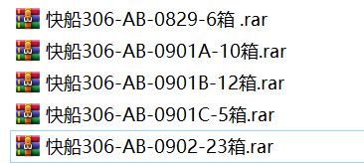
1.按要求填写：发票，装箱单，换标表格和装箱明细单。

2.产品和外箱上不能出现任何亚马逊的标签，全部使用替代标签，到海外仓后再一一替换。
1)内标：自编条码=亚马逊FNSKU | 内标贴于产品上 | 到海外仓后，会根据“换标表格”中的数据，打印出正确亚马逊内标，覆盖贴在原自编条码上。
2)外箱标：(自编货件号+箱号)=亚马逊外箱标 | 外箱标贴于外箱上 | 到海外仓后，根据自编货件号上的箱号，按顺序贴好亚马逊外箱标。

外箱标：（自编货件号+箱号），可手写于外箱上（字体要工整）或者打印成标签贴于纸箱上（要避开封口处贴），尽量打印大一些，方便识别，粘贴需牢固，可用透明胶覆盖加固。
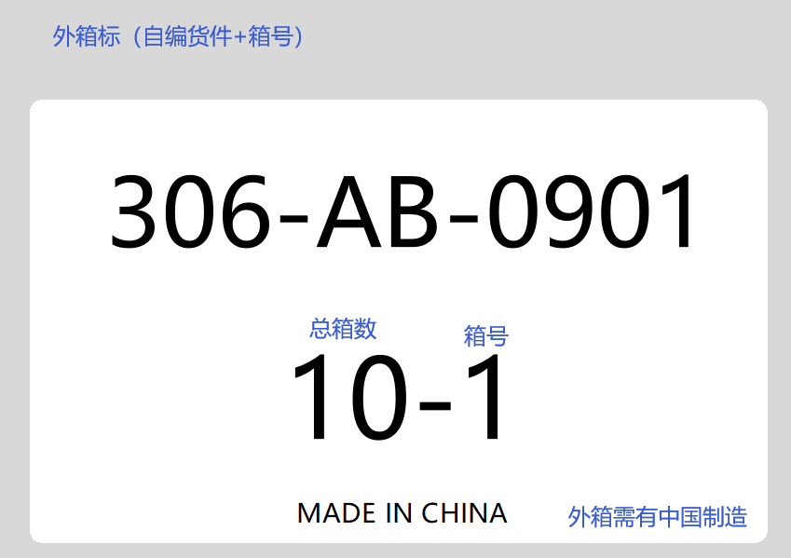

正确亚马逊FBA外箱标提供的要求：

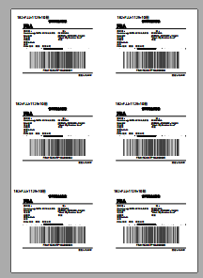
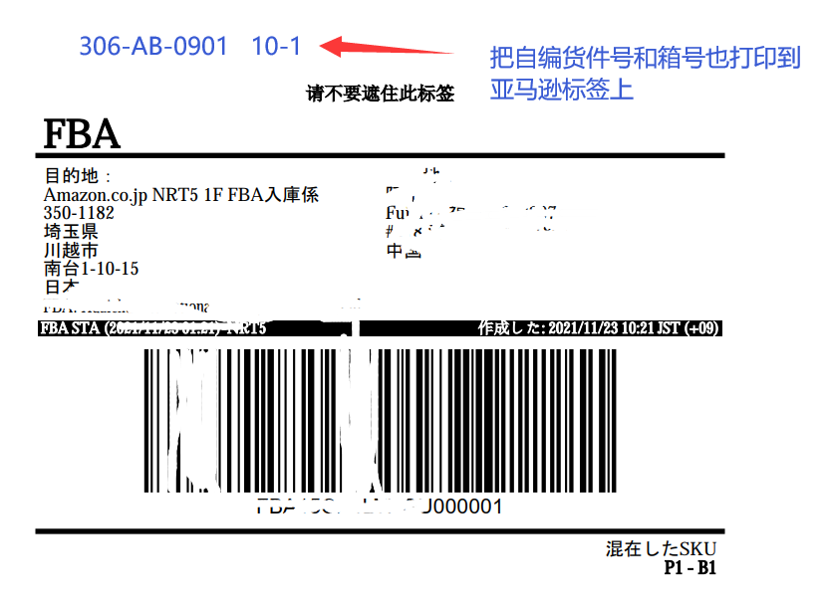
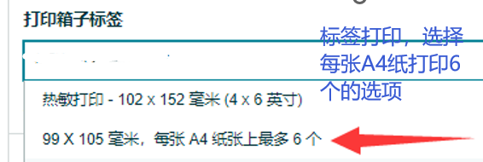

资料提交
资料最终只需提供一个压缩包（内含填写好的excel表格+亚马逊外箱标），如下所示：
文件标题也按下面的格式填写！

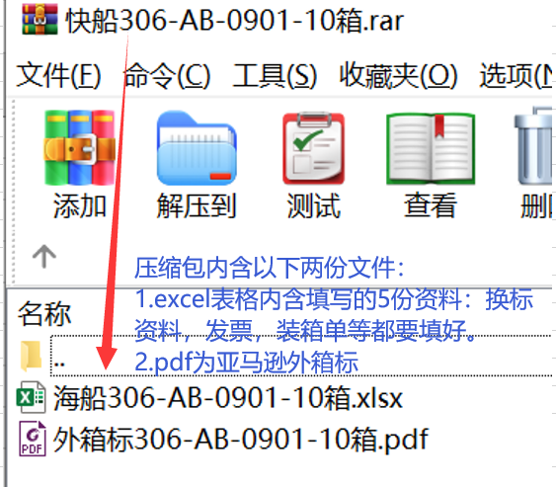
 |  | 如果一天有多个货件需要分别提交压缩包

自编内标打印操作
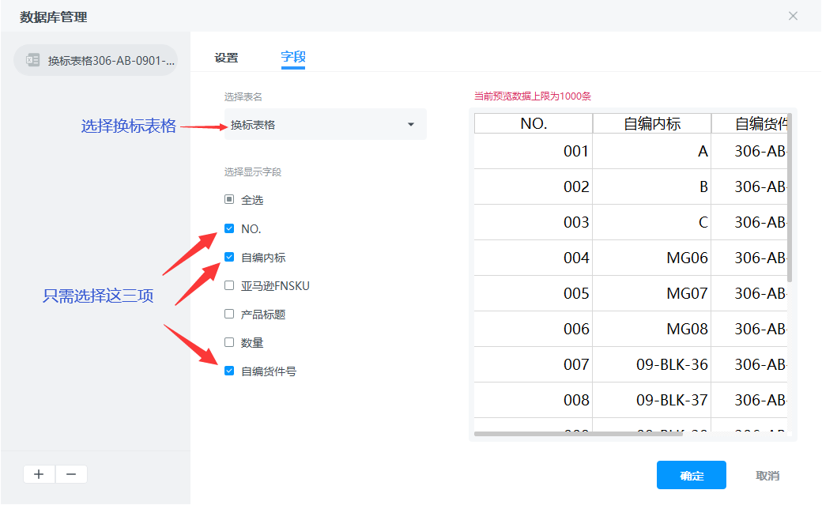
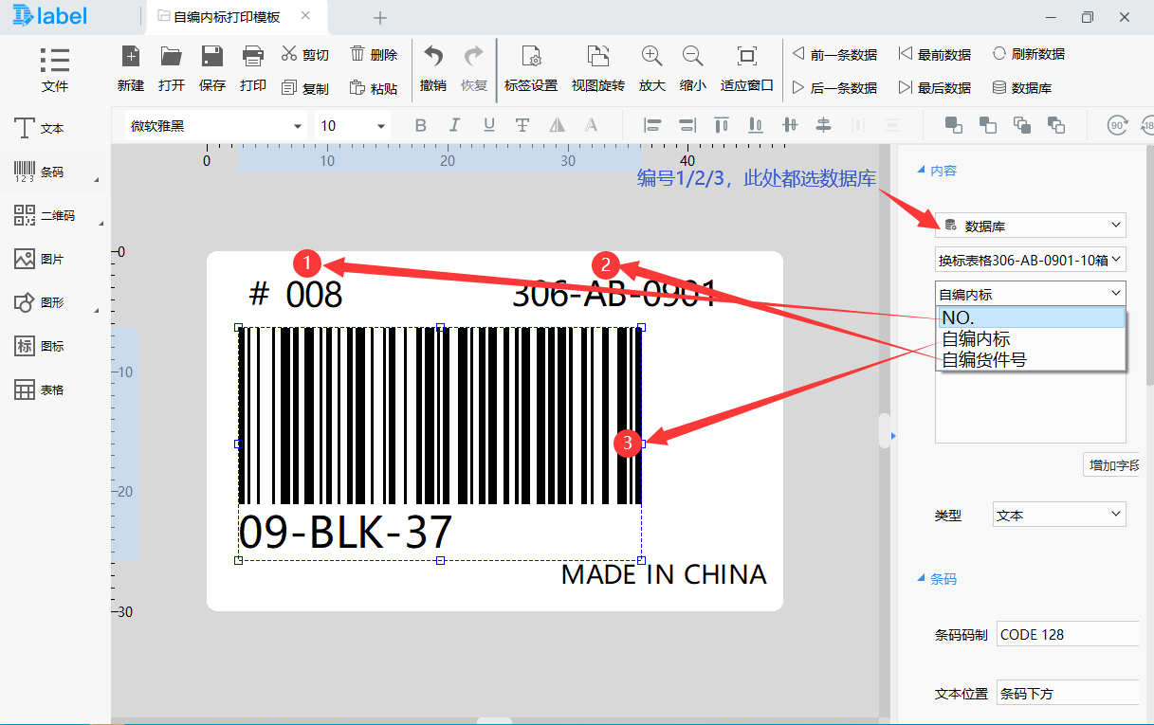
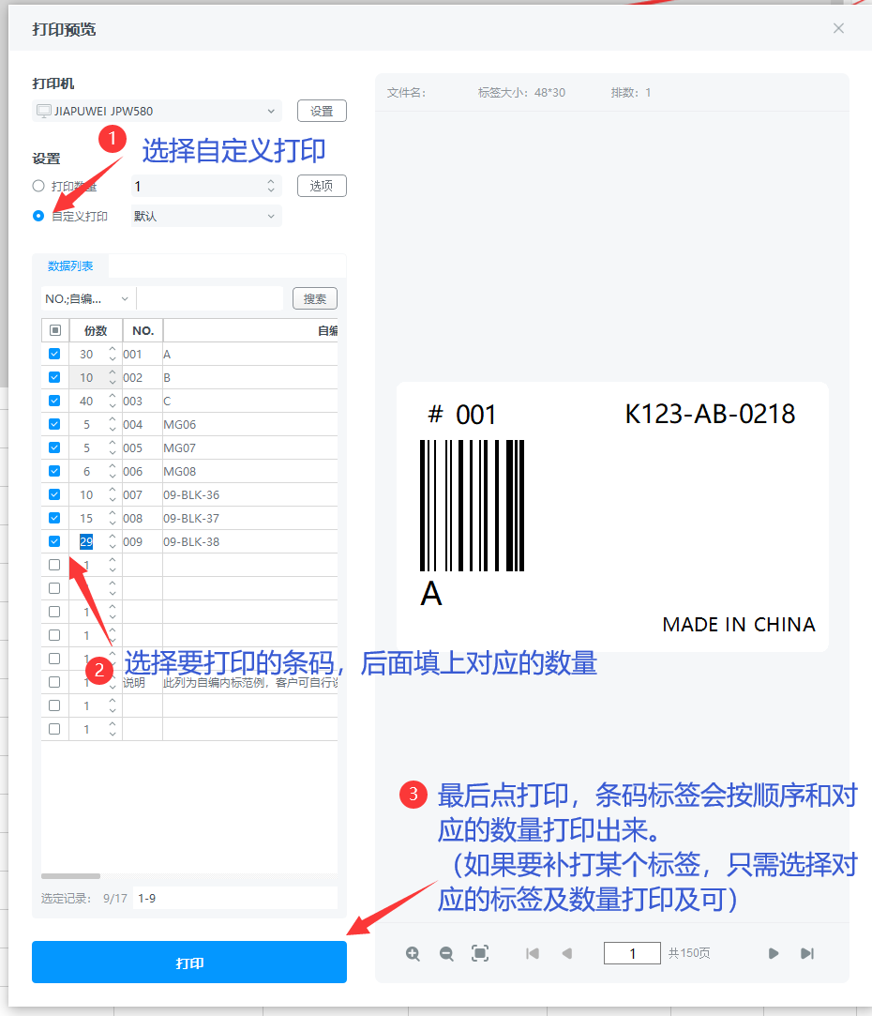
自编内标，可使用热敏打印机，条码标签规格5X3CM，建议使用以下的条码软件打印
https://www.dlabel.cn/

打印软件使用说明：
1.先安装软件，打开预先设置好的自编条码模板，如下图。

2.导入填写好的换标表格，如下图。

